Лист1
Специальность (предмет) | группа | 2023-2024 уч. год
МДК 01.02 | В-3-А | 81.82 | 95
Экономика отрасли | В-4-А | 95.24 | 95.45
Экономика и управление | Б-4-А | 55.56 | 83.33
Физика | А-1-А

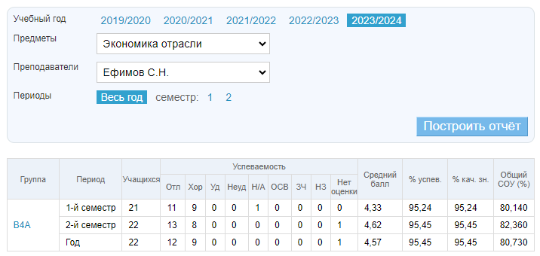
Экономика отрасли В-4-А

Экономика и управление Б-4-А

